picture
Рис.1 Меню сайта на русском языке

Рис.1 Меню сайта на украинском языке

Рис.1 Меню сайта на английском языке

Рис.2 Форма регистрации на русском языке | Рис.2 Форма регистрации на украинском языке |  | Рис.2 Форма регистрации на английском языке
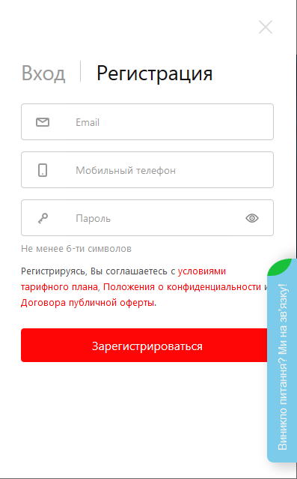
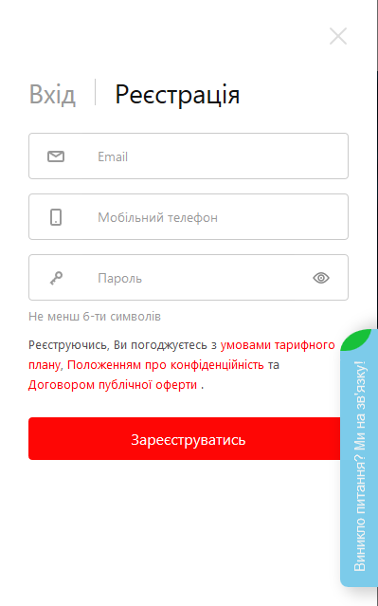
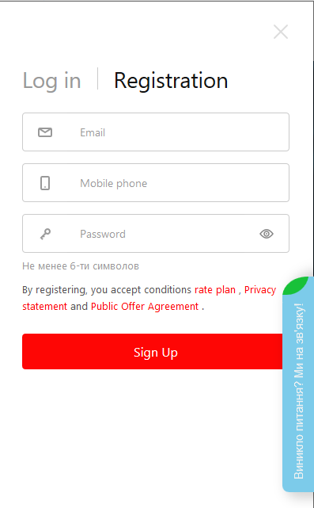

Рис.3 Боковая панель на русском языке | Рис.3 Боковая панель на украинском языке | Рис.3 Боковая панель на английском языке
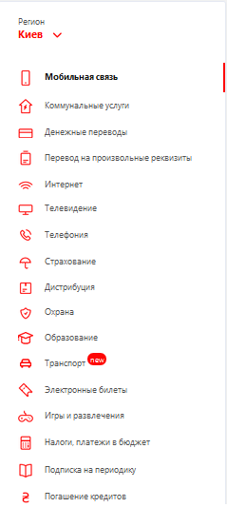
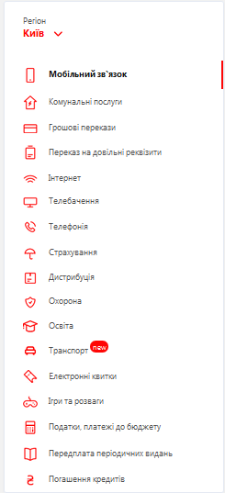
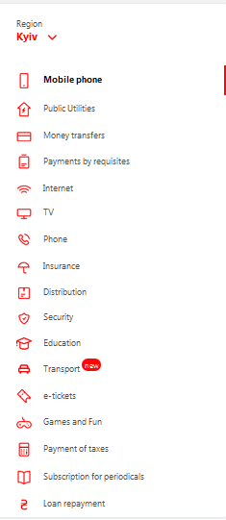

Рис.4 Раздел "Пополнить счет мобильного телефона" на русском языке
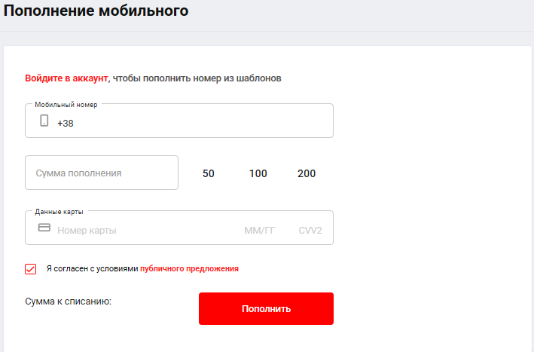

Рис.4 Раздел "Пополнить счет мобильного телефона" на украинском языке
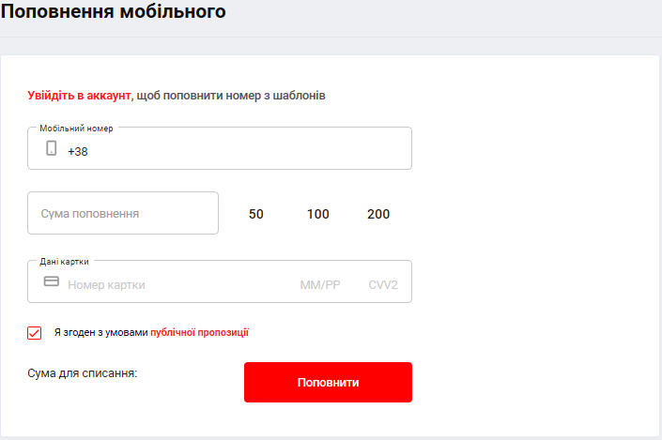

Рис.4 Раздел "Пополнить счет мобильного телефона" на английском языке
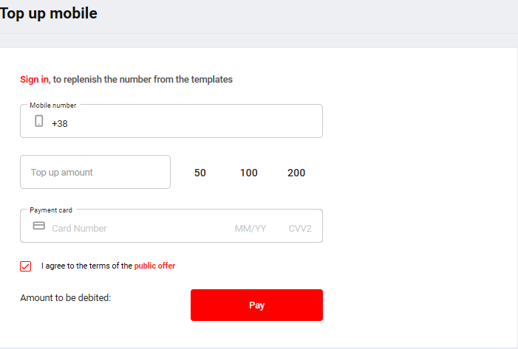

Рис.5 Раздел "Переводы" на русском языке
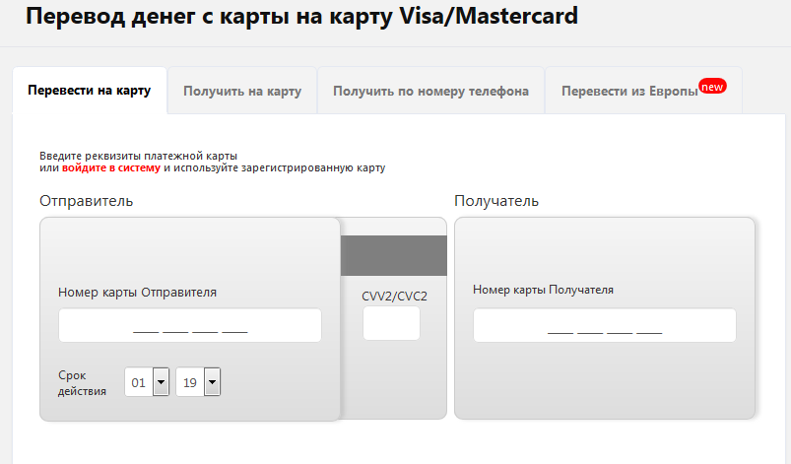

Рис.5 Раздел "Переводы" на украинском языке


Рис.5 Раздел "Переводы" на английском языке
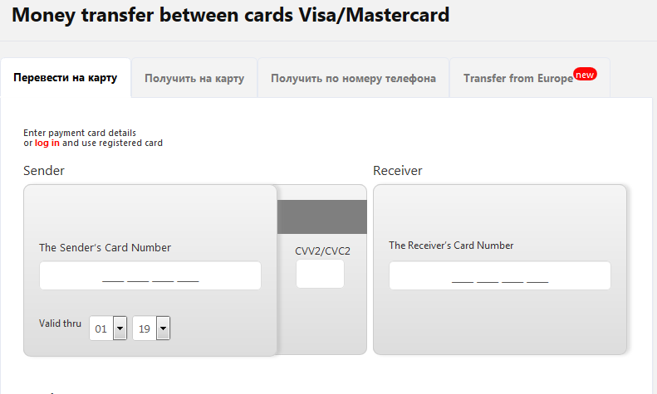

Рис.6 Раздел "каталог услуг" на русском языке
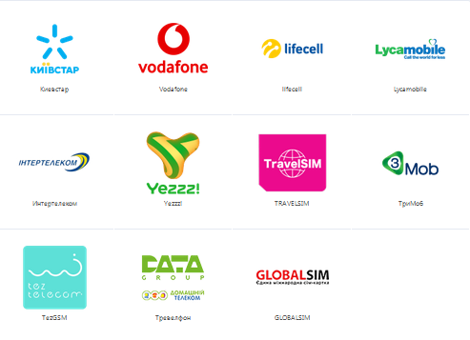

Рис.6 Раздел "каталог услуг" на украинском языке
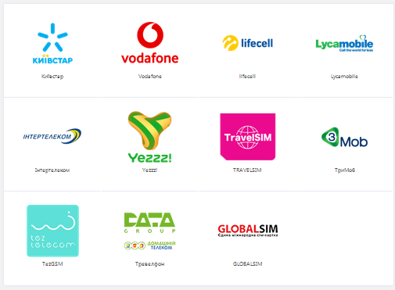

Рис.6 Раздел "каталог услуг" на английском языке
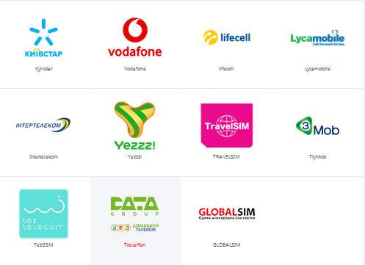

Рис.7 Раздел "оплата по реквизитам" на русском языке
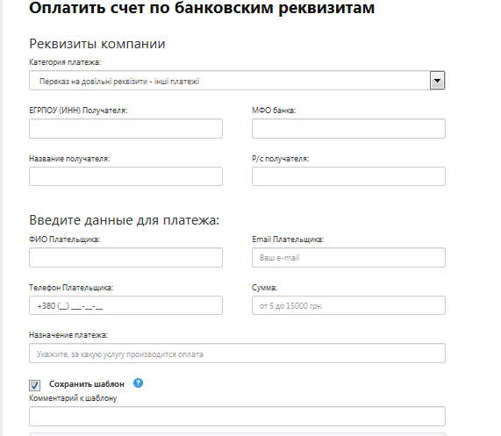

Рис.7 Раздел "оплата по реквизитам" на украинском языке
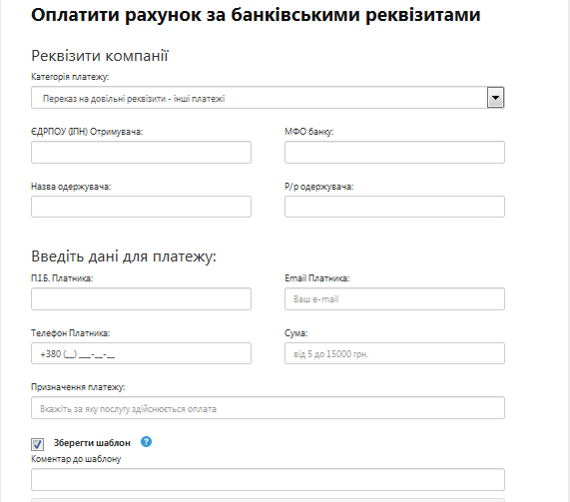

Рис.7 Раздел "оплата по реквизитам" на английском языке
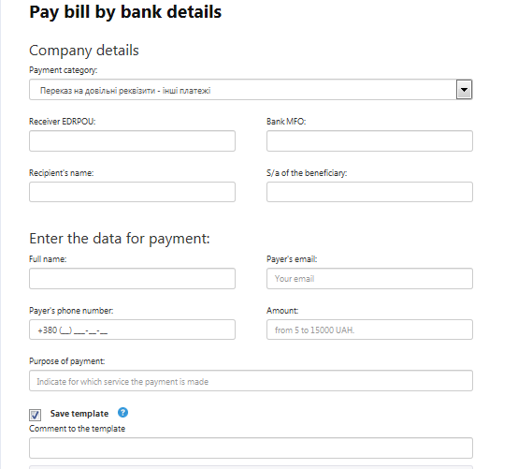

Рис.8 Раздел "нижний колонтитул" на русском языке

Рис.8 Раздел "нижний колонтитул" на украинском языке

Рис.8 Раздел "нижний колонтитул" на английском языке

